仕様誤差のシミュレーションシート
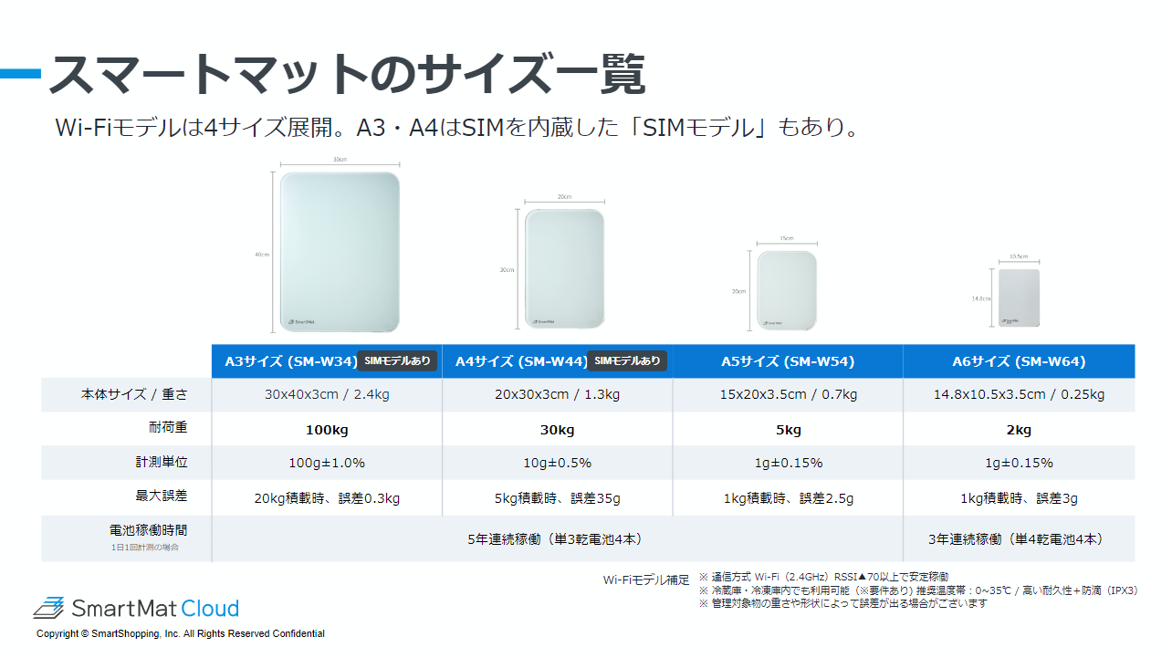
 |  | 入力 | 入力 |  | 入力 | ※小数点以下は四捨五入
マットサイズ | 仕様誤差の計算式 | マット台数 | 合計重量(g) | 最大誤差(± g) | 1個あたり重量(g) | 最大誤差(± 個)
A3 | ±100g+(計測重量×1%) |  |  | 0
A4 | ±10g+(計測重量×0.5%) |  |  | 0
A5 | ±1g+(計測重量×0.15%) |  |  | 0
A6 | ±1g+(計測重量×0.15%) |  |  | 0

■ このシートの使い方
・D、E、G列の「黄色のセル」に情報を入力してください
※合計重量の確認方法

■ ヘルプ
・スマートマットの計測誤差

■ マットサイズと耐荷重

